FORMATO
 |  |  |  |  | PRUEBA DE CONOCIMIENTOS TÉCNICOS

 |  |  |  |  | GESTIÓN INTEGRAL

 |  |  |  |  | Código: |  |  |  | Versión: |  |  | Fecha: 15-05-2022 |  | Página: 1 de 1

INFORMACIÓN GENERAL DEL CANDIDATO
Fecha de diligenciamiento |  |  |  |  |  | Nombres y apellidos completos |  |  |  |  |  |  | Identificación

Cargo al que aspira |  |  |  |  |  |  |  |  |  | Disciplina o proceso

PRUEBA DE CONOCIMIENTOS TÉCNICOS
ITEMS PARA TENER EN CUENTA PARA EL DESARROLLO DE LA PRUEBA. • La trampa de condensado es NPT y tiene 300mm de avance. • Tener en cuenta constructibilidad, mantenimiento, operación y soportería en las bombas como en el tanque. • El nivel de la placa de concreto del tanque es de 300 mm • Tener en cuenta el norte de planta. • Instrumentación y drenajes son THRD. • La alimentación de vapor de calderas viene del norte de planta y la salida del condensado a desaireadores va hacia el norte de planta.
1. Teniendo como base el siguiente P&ID y plano mecánico del tanque, realizar el diseño del sistema y dibujarlo en CADWORX según sus criterios y conocimientos. El tanque con sus respectivas boquillas dibujarlo en Cadworx equipment ó Auto cad, la tubería en Cadworx plant con su respectivo nombre de línea e instrumentación.
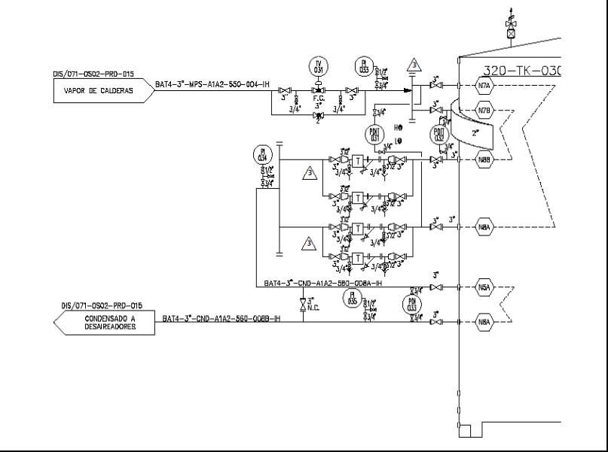
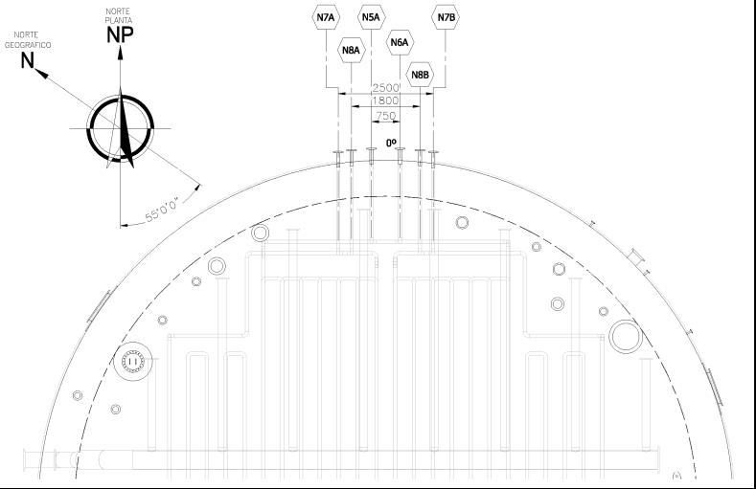
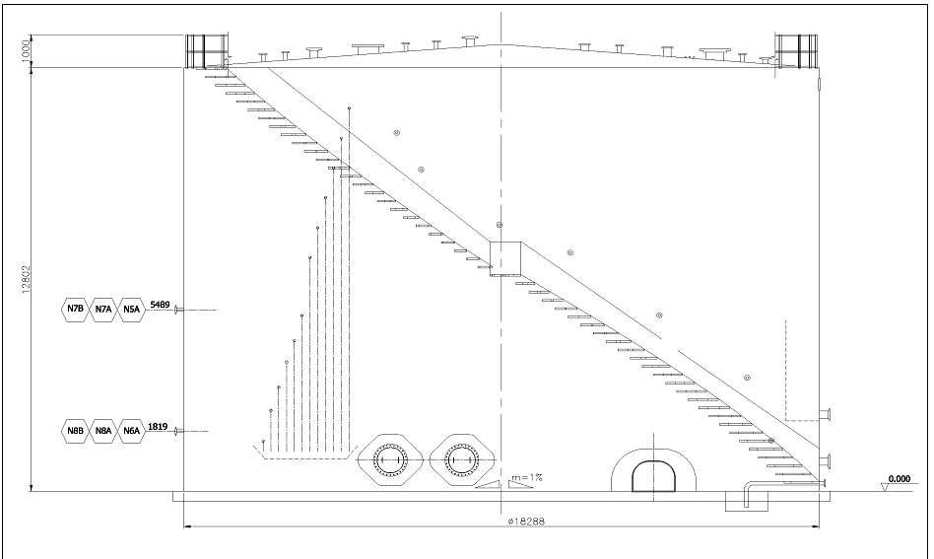

2. Una vez elaborado el diseño en Cadworx generar isometría (preferiblemente con ISOGEN).
3. Describa la fórmula utilizada para sacar el avance de un codo de 90º L.R., poner un ejemplo.

4.¿Hasta qué diámetro de la tubería el diámetro nominal es diferente al diámetro exterior?

5. Hay varios métodos para juntar la tubería entre sí, describa las tres formas o métodos más utilizados.

6. ¿Cuál es el material más usado en la fabricación de la tubería para plantas de proceso y transporte de crudo?

7,¿Cuál es el material para altas temperaturas?

8,¿Cuál es el material para servicio de aire de instrumentos y agua potable?

9. Nombre 5 tipos de Bridas

10.¿Cómo se clasifican las bridas según su cara?

11.¿Cómo se clasifican las bridas según su presión?

12.¿Cuál es el propósito de las válvulas de compuerta, cheque, globo, bola, aguja, de seguridad y de control?

13.¿Los accesorios de tubería de 2” y menores, bajo que clasificación se designan según su rating?.

14. ¿Qué es un P&ID?, describa brevemente su utilidad.

15. En el siguiente diagrama coloque los soportes que aplican y elabore un sketch de su forma. (Tubería de 10”, servicio vapor de media presión).

16. Bajo que norma ASTM, ASME o API se rigen las refinerías de petróleos y plantas petroquímicas, transporte de gas, trasporte de hidrocarburos líquidos, las bridas, las válvulas y la Tubería

ANÁLISIS DE RESULTADOS

Puntaje máximo por pregunta |  | Calificación por pregunta |  |  |  | No aprobado |  |  |  |  | COMENTARIOS
 |  |  |  |  |  | De 1 hasta 45
1 | 45.0
2 | 5.0 |  |  |  |  | Aceptable
3 | 3.0 |  |  |  |  | De 46 hasta 79
4 | 3.0
5 | 5.0 |  |  |  |  | Aprobado
6 | 3.0 |  |  |  |  | De 80 en adelante
7 | 3.0
8 | 2.0
9 | 5.0 |  |  |  |  | EL CANDIDATO TIENE 240 MINUTOS PARA REALIZAR LA PRUEBA, NO SE PERMITE EL USO DE TELÉFONOS MÓVILES, TABLETS O PORTÁTILES.
10 | 2.0
11 | 2.0
12 | 5.0
13 | 2.0
14 | 5.0 |  |  |  |  | Calificación final
15 | 5.0 |  |  |  |  | 0.0 |  | NO APROBADO
16 | 5.0
17
18 |  |  |  |  |  | EL PRESENTE DOCUMENTO SERÁ ANEXADO A LA HOJA DE VIDA DEL TRABAJADOR PARA CONTINUAR CON EL PROCESO DE SELECCIÓN DE PERSONAL.
19
20
TOTAL |  | 0.0

CONCEPTO FINAL DE LA PRUEBA DE CONOCIMIENTOS
Concepto sobre el aspirante |  |  | ¿El candidato supera la prueba de conocimientos? |  |  |  |  |  |  |  | FIRMA REVISIÓN PRUEBA
 |  |  |  | SI |  |  | NO |  |  |  | Firma
Concepto de aprobación |  |  | ¿El candidato continúa en el proceso de selección? |  |  |  |  |  |  |  | Nombres y apellidos
 |  |  |  | SI |  |  | NO |  |  |  | Cargo

